Oppskrift
RødbethummusRødbethummus
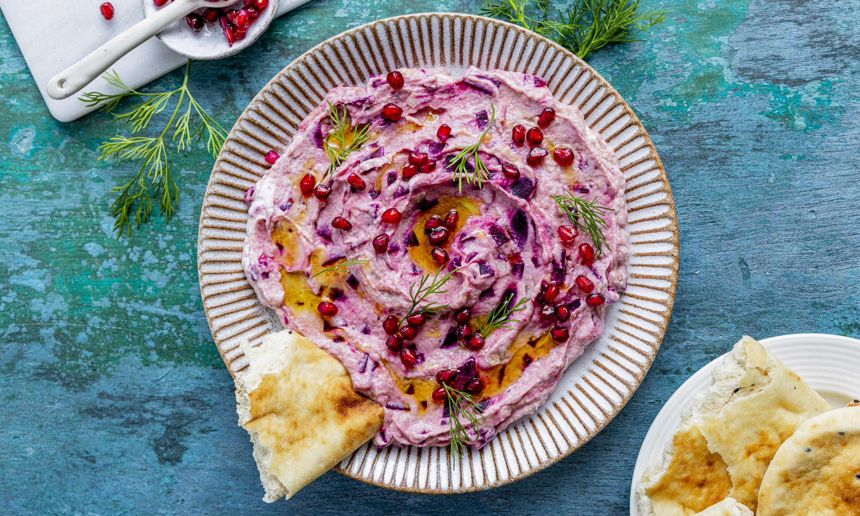

Fremgangsmåte Pisk: Pisk hummusen luftig. Bland: Vend inn rødbeter, sjalottløk og finhakket dill. Anrett: Fordel hummusen på et fat eller i en skål, og drypp over Ybarra EVO-olivenolje. Pynt: Avslutt med Maldon havsalt, sort pepper og friske dillkvister. Server umiddelbart.Pisk: Pisk hummusen luftig før rødbeter, sjalottløk og dill tilsettes. Miks: Vend inn rødbeter, sjalottløk og finhakket dill. Anrett hummusen og drypp over Ybarra EVO olivenolje. Finish: Avslutt med Maldon havsalt, sort pepper og friske dillkvister. Server umiddelbart. Røren kan eksempelvis også serveres i bakt potet.Fremgangsmåte Pisk: Pisk hummusen luftig. Bland: Vend inn rødbeter, sjalottløk og finhakket dill. Anrett: Fordel hummusen på et fat eller i en skål, og drypp over Ybarra EVO-olivenolje. Pynt: Avslutt med Maldon havsalt, sort pepper og friske dillkvister. Server umiddelbart.Pisk: Pisk hummusen luftig før rødbeter, sjalottløk og dill tilsettes. Miks: Vend inn rødbeter, sjalottløk og finhakket dill. Anrett hummusen og drypp over Ybarra EVO olivenolje. Finish: Avslutt med Maldon havsalt, sort pepper og friske dillkvister. Server umiddelbart. Røren kan eksempelvis også serveres i bakt potet.
Number of servingsNumber of servings | 1
EPDEPD | ProductProduct | Per servingPer serving |  | TotalTotal |  | QtyPerPackQtyPerPack | PackSizePackSize | PackUnitPackUnit | PackagingPackaging | ItemsItems
68461906846190 | Hummus *(Sesamfrø)Hummus *(Sesamfrø) | 1 | kgkg | 0 | kgkg | 4 | 1000 | gg | 4x1000g4x1000g | 0
 | kokte rødbeter i terninger kokte rødbeter i terninger | 300 | gg | 0 | gg |  |  |  |  | 0
 | sjalottløk, finhakket sjalottløk, finhakket | 50 | gg | 0 | gg |  |  |  |  | 0
 | frisk dill, finhakket frisk dill, finhakket | 15 | gg | 0 | gg |  |  |  |  | 0
54271905427190 | ExV Olivenolje Seleccion ExV Olivenolje Seleccion | 50 | mlml | 0 | mlml | 12 | 1 | ll | 12x1l12x1l | 0
21224632122463 | Nanbrød *(Gluten,Hvete gluten)Nanbrød *(Gluten,Hvete gluten) | 10 | stkstk | 0 | stkstk | 100 | 6.5 | kgkg | 100x6.5kg100x6.5kg | 0
59192955919295 | Maldon flaksalt bøtte 570g Maldon flaksalt bøtte 570g |  |  | 0 |  | 6 | 570 | gg | 6x570g6x570g | 0
65798336579833 | Sort pepper malt *(kan inneholde spor av Selleri,Sennep)Sort pepper malt *(kan inneholde spor av Selleri,Sennep) |  |  | 0 |  | 10 | 400 | gg | 10x400g10x400g | 0
 | Friske dillkvister til dekorasjon Friske dillkvister til dekorasjon |  |  | 0 |  |  |  |  |  | 0

 | * Allergens* Allergens

